F02.CFG-Paths
 |  | VVSS, Info Romana, 2025-2026

F02. adaugarea unei comezi noi

F02. Covered source code |  |  | F02. Control Flow Graph (CFG) | F02. Cyclomatic Complexity (CC)
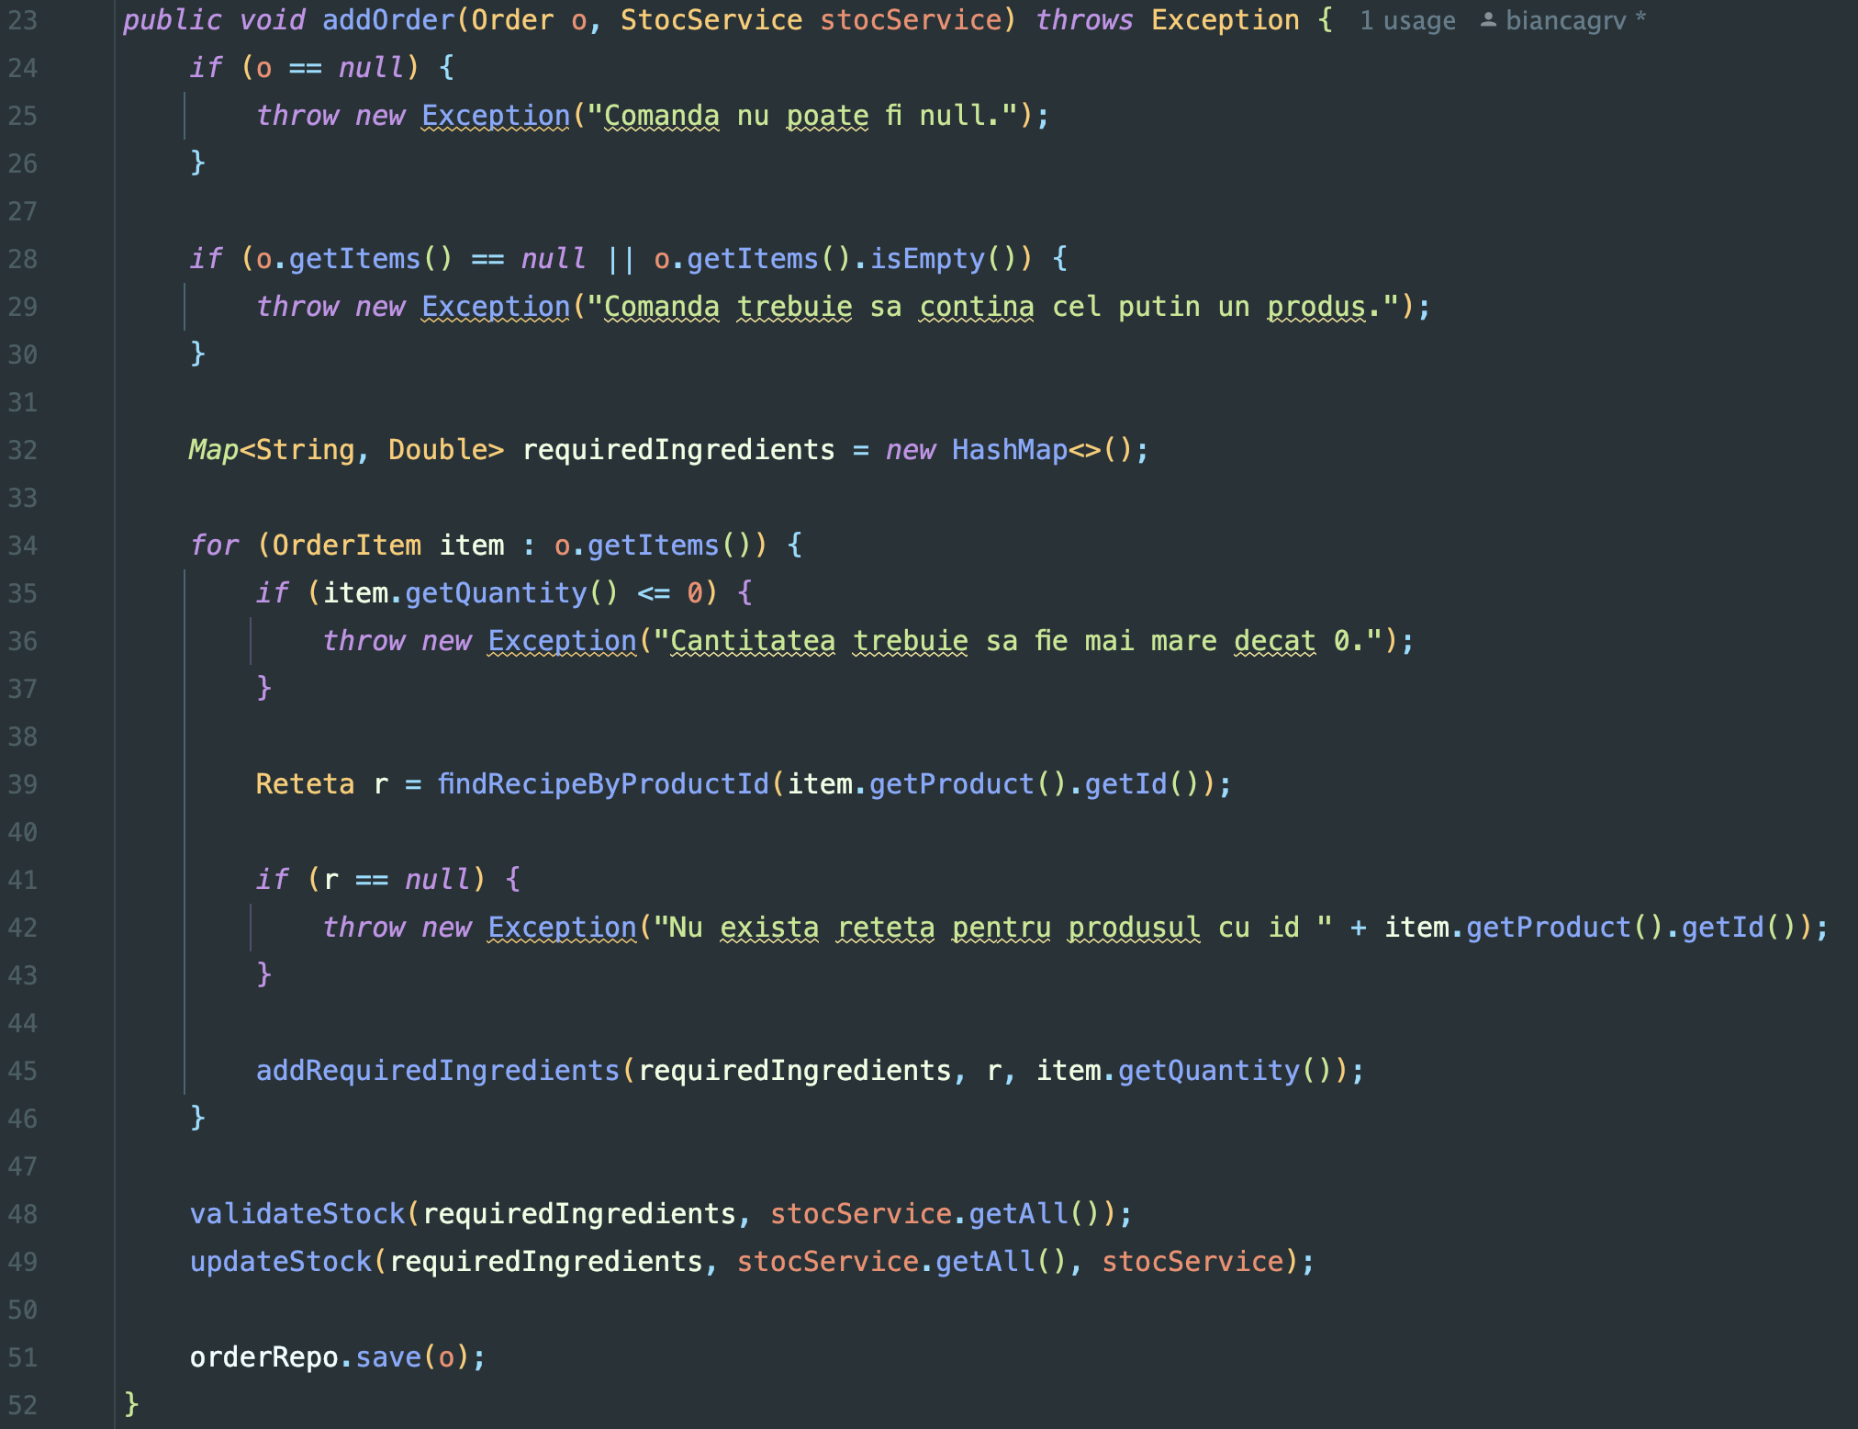
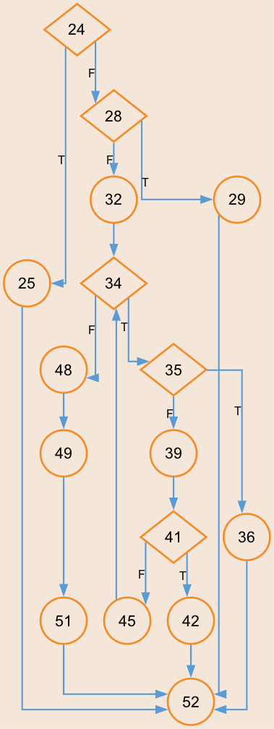
Line No. | Source code |  | Se va insera CFG asociat codului sursa testat (poza, diagrama, etc.). | CC1 = No. of regions = |  | 6
Req02_L01 | … |  |  | CC2 = Edges - Nodes + 2 = |  | 20 - 16 + 2 = 6
Req02_L02 | … |  |  | CC3 = No. of Conditions + 1 = |  | 5 + 1 = 6
Req02_L03 | …
... | …
.. | … |  |  | F02. Individual Paths
... | …
 |  |  |  | Path No. | Path
 |  |  |  | F02_P01 | 24 (T) - 25 - 52
 |  |  |  | F02_P02 | 24 (F) - 28 (T) - 29 - 52
 |  |  |  | F02_P03 | 24 (F) - 28 (F) - 32 - 34 (F) - 48 - 49 - 51 - 52
 |  |  |  | F02_P04 | 24 (F) - 28 (F) - 32 - 34 (T) - 35 (T) - 36 - 52
 |  |  |  | F02_P05 | 24 (F) - 28 (F) - 32 - 34 (T) - 35 (F) - 39 - 41 (T) - 42 - 52
 |  |  |  | F02_P06 | 24 (F) - 28 (F) - 32 - 34 (T) - 35 (F) - 39 - 41 (F) - 45 - 34 (F) - 48 - 49 - 51 - 52

